상품제안서
에어미스트 무드형 가습기 500ml | 상품코드: S43526

 |  |  |  |  |  |  | 02-713-8555 | www.synergygift.co.kr
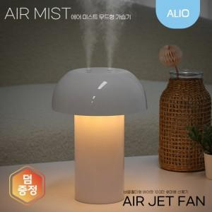

【상세/제작정보】 | LED무드등, 싱글/듀얼 분무, 저소음 풍부한 가습기

【인쇄/포장옵션】 | 레이저 / 포장지포장

【공급단가】 | 수량 | 30~ | 100~ | 500~ | 1,000~ | 3,000~
*VAT별도 | 단가 | 15,000원 | 14,300원 | 13,300원 | 13,100원 | 12,800원

【상품 URL】 | https://www.synergygift.co.kr:443/src/goods_detail.php?gdno=43526

